1GD-FR-0020
 |  |  |  |  |  |  | PROCESO DE GESTIÓN DOCUMENTAL |  |  |  |  |  |  |  |  | POLICÍA NACIONAL
Código:1GD-FR-0020
Fecha: 04/07/2018 |  |  |  |  |  |  | DIAGNÓSTICO INTEGRAL PARA LOS ARCHIVOS DE LA POLICÍA NACIONAL
Versión: 0

CIUDAD: POPAYAN |  |  |  |  |  |  |  |  |  | FECHA ELABORACIÓN DEL DIAGNÓSTICO |  |  |  |  |  |  | 8 |  | 2 |  |  | 2021
RESPONSABLE DEL DILIGENCIAMIENTO: JULIAN ANDRES RODRIGUEZ GARCIA
A. IDENTIFICACIÓN
CÓDIGO Y NOMBRE DE LA UNIDAD: 3.8.4.6 METROPOLITANA DE POPAYAN
FECHA DE CREACIÓN DE LA UNIDAD: 19 DE NOVIEMBRE DE 2012 |  |  |  |  |  |  |  |  |  | ACTO ADMINISTRATIVO DE CREACIÓN DE LA UNIDAD: Resolucion 043 50 del 19 de Noviembre del 2012
DIRECCIÓN DE LA UNIDAD: AVENIDA PANAMERICANA 1N-75 BARRIO VILLA PAULA |  |  |  |  |  |  |  |  |  | ACTO ADMINISTRATIVO VIGENTE DE LA UNIDAD: RESOLUCIÓN 08276 DE 27/12/2016
CORREO ELECTRÓNICO DE LA UNIDAD: mepoy.coman@policia.gov.co |  |  |  |  |  |  |  |  |  | TELÉFONO: 3102089215 |  |  |  |  |  |  |  | IP: 51020
A.1 DIRECTOR, COMANDANTE O JEFE DE LA UNIDAD:
NOMBRE: |  |  | BORIS ALBERTO ALBOR GONZALEZ
GRADO: |  |  | CORONEL
CARGO: |  |  | COMANDANTE POLICIA METROPOLITANA DE POPAYAN
TIEMPO EN EL CARGO: |  |  |  | 0 - AÑO - 3 - MESES - 3 - DIAS
A.2 ADMINISTRACIÓN DEL ARCHIVO
Jefe Grupo de Gestión Documental
NOMBRES Y APELLIDOS: JOSE ARTURO PAVAS QUIÑONES |  |  |  |  |  |  |  |  |  | CAPACITACIÓN O CURSOS EN GESTIÓN DOCUMENTAL Y ARCHIVÍSTICA
GRADO: SUBCOMISARIO |  |  |  |  |  |  |  |  |  | 1 | TECNOLOGO EN GESTION DOCUMENTAL
CARGO: JEFE GRUPO GESTION DOCUMENTAL |  |  |  |  |  |  |  |  |  | 2
TIEMPO EN EL PROCESO DE GESTIÓN DOCUMENTAL (Años, Meses, Días) AÑOS 1 MESES 0 DIAS 1 |  |  |  |  |  |  |  |  |  | 3
TIEMPO EN LA INSTITUCIÓN (Años, Meses, Días) 28 AÑOS 5 MESES 9 DIAS |  |  |  |  |  |  |  |  |  | 4
CORREO INSTITUCIONAL jose.pavasq@correo.policia.gov.co |  |  |  |  |  |  |  |  |  | 5
No. CELULAR 3218481005 |  |  |  |  |  |  |  |  |  | 6
No IP DE LA OFICINA Y/O GRUPO N/A |  |  |  |  |  |  |  |  |  | 7
CONDICIÓN MÉDICO LABORAL APTO |  |  |  |  |  |  |  |  |  | 8
Funciones del Jefe Grupo de Gestión Documental
1 | SUPERVISAR EL TRAMITE EN LAS VENTANILLAS UNICAS DE LA DOCUMENTACION OFICIAL ATRAVEZ DE MECANISMOS PARA QUE SE GARANTICE EL MANEJO EXPEDITO Y CONTROLADO DE LA CORRESPONDENCIA
2 | VERIFICAR EL CUMPLIMIENTO DE LOS LINEAMIENTOS DEL PROCESO DE GESTION DOCUMENTA, RESPECTO AL CONTROL DE REGISTROS PARA QUE SE EJECUTEN LAS DIRECTRICES Y REGULACIONES DE LOS ENTES COMPETENTES
3 | SUPERVISAR LA EJECUCION DEL ARCHIVO CENTRAL CON EL FIN DE GARANTIZAR DISPONIBILIDAD E INTEGRIDAD DE LOS ACTIVOS DE INFORMACION PARA LA CONSULTA.
4 | PROYECTAR LAS MODIFICACIONES O ACTUALIZACIONES DE LAS TABLAS DE RETENCION DOCUMENTAL CUANDO SE REQUIERA PARA EL TRAMITE RESPECTIVO ANTE EL COMITÉ DE ARCHIVO DE LA UNIDAD
5 | BRINDAR LA INFORMACION QUE CORRESPONDA DE ACUERDO A LA NATURALEZA DEL CARGO A QUIEN LA REQUIERA SIGUIENDO LOS LINEAMIENTOS DE LA NORMATIVA ESTABLECIDA
6
7
Responsable Archivo Central
NOMBRES Y APELLIDOS: JULIAN ANDRES RODRIGUEZ GARCIA |  |  |  |  |  |  |  |  |  | CAPACITACIÓN O CURSOS EN GESTIÓN DOCUMENTAL Y ARCHIVÍSTICA
GRADO: SUBINTENDENTE |  |  |  |  |  |  |  |  |  | 1 | CURSO EN ORGANIZACIÓN DOCUMENTAL
CARGO: RESPONSABLE DE ARCHIVO |  |  |  |  |  |  |  |  |  | 2 | CERTIFICADO EN COMPETENCIAS LABORALES EN ORGANIZACIÓN DE ARCHIVOS
TIEMPO EN EL PROCESO DE GESTIÓN DOCUMENTAL (Años, Meses, Días) 3 AÑOS 8 MESES 16 DIAS |  |  |  |  |  |  |  |  |  | 3 | CURSO METODOLOGIA PARA LA ELABORACION DE INVENTARIO DOCUMENTAL
TIEMPO EN LA INSTITUCIÓN (Años, Meses, Días) 18 AÑOS 4 MESES 7 DIAS |  |  |  |  |  |  |  |  |  | 4 | CURSO EN LEGISLACION DOCUMENTAL
CORREO INSTITUCIONAL julian.rodriguez3981@correo.policia .gov.co |  |  |  |  |  |  |  |  |  | 5 | CURSO EL ADMINISTRACION DOCUMENTAL
No. CELULAR 3144439556 |  |  |  |  |  |  |  |  |  | 6
No IP DE LA OFICINA Y/O GRUPO N/A |  |  |  |  |  |  |  |  |  | 7
CONDICIÓN MÉDICO LABORAL NO APTO |  |  |  |  |  |  |  |  |  | 8
Funciones del Responsable Archivo Central
1 | REVISAR LOS PARAMETROS ESTABLECIDOS EN GESTION DOCUMENTAL CON EL FIN DE GARANTIZAR LOS NIVELES DE SEGURIDAD Y CONFIDENCIALIDAD DE LA INFORMACION
2 | LLEVAR EL CONTROL DE ENTRADA Y SALIDA DE DOCUMENTOS QUE SE ENCUENTREN BAJO SU RESPONSABILIDAD SIGUIENDO LOS PROCEDIMIENTOS ESTABLECIDOS CON EL FIN DE PREVENIR LA PERDIDA DE LA INFORMACION
3 | REVISAR LOS CONCEPTOS TECNICOS SOBRE GESTION DOCUMENTAL EMITIDOS POR EL GRUPO CON EL FIN DE QUE CUMPLAN CON LAS DIRECTRICES DE LA INSTITUCION Y ESTATAL
4 | BRINDAR LA INFORMACION QUE CORRESPONDA DE ACUERDO A LA NATURALEZA DEL CARGO A QUIEN LA REQUIERA SIGUIENDO LOS LINEAMIENTOS DE LA NORMATIVA ESTABLECIDA
5 | GUARDAR LA RESERVA Y CONFIDENCIALIDAD DE LOS DOCUMENTOS E INFORMACION QUE SEA DE SU CONOCIMIENTO DENTRO DEL CUMPLIMIENTO DE SUS FUNCIONES
6 | REALIZAR ACTIVIDADES ESTABLECIDAS EN LA GESTION DOCUMENTAL, DE ACUERDO A LO ESTABLECIDO EN LA NORMATIVIDAD VIGENTE
7
TALENTO HUMANO
GRADO | APELLIDOS Y NOMBRES |  |  |  |  | CÉDULA | CARGO ACTUAL | No. De Celular | TIEMPO DE SERVICIO EN LA UNIDAD |  |  | TIEMPO EN EL PROCESO DE GESTIÓN DOCUMENTAL |  |  | NIVEL ACADÉMICO |  |  |  |  | CONDICIÓN MÉDICO LABORAL
 |  |  |  |  |  |  |  |  | Años | Meses | Días | Años | Meses | Días
SC | JOSE ARTURO PAVAS QUIÑONES |  |  |  |  | 76321844 | JEFE GRUPO GESTION DOCUMENTAL | 3218481005 | 2 | 3 | 13 | 1 | 0 | 1 | TECNOLOGO EN GESTION DOCUMENTAL |  |  |  |  | APTO
IT | VIDAL CRUZ MAURICIO |  |  |  |  | 10697334 | RESPONSABLE DE ARCHIVO | 3122274826 | 5 | 6 | 0 | 5 | 6 | 0 | TECNICO PROFESIONAL EN SERVICIO DE POLICIA |  |  |  |  | NO APTO
SI | RODRIGUEZ GARCIA JULIAN ANDRES |  |  |  |  | 94153981 | RESPONSABLE DE ARCHIVO | 3144439556 | 3 | 9 | 0 | 3 | 8 | 16 | TECNICO PROFESIONAL EN SERVICIO DE POLICIA |  |  |  |  | NO APTO
PT | DIEGO ANDRES BELTRAN CAMACHO |  |  |  |  | 80751223 | RADICADOR | 3042420100 | 1 | 8 | 3 | 1 | 8 | 0 | TECNOLOGO EN GESTION DOCUMENTAL |  |  |  |  | NO APTO
PT | JESUS DAVID CASTRO ZUÑIGA |  |  |  |  | 1061707111 | AUXILIAR DE ARCHIVO | 32175723708 | 5 | 8 | 4 | 0 | 10 | 2 | TECNICO PROFESIONAL EN SERVICIO DE POLICIA |  |  |  |  | NO APTO
AG | CERTUCHE JOSE GREGORIO |  |  |  |  | 76314986 | ESTAFETA | 3128262599 | 8 | 2 | 15 | 7 | 9 | 10 | TECNICO PROFESIONAL EN SERVICIO DE POLICIA |  |  |  |  | APTO

A.3 NIVEL Y TIPO DE ARCHIVO
NIVEL DE LA UNIDAD |  |  |  |  |  | Asesor |  | Control |  | Operativo |  |  |  | Administrativo |  |  |  |  | Docente
 |  |  |  |  |  |  |  |  |  | X
JURISDICCIÓN |  |  |  |  |  | Dirección |  |  | Oficina Asesora |  |  | Región |  | Metropolitana |  | Departamento |  |  | Escuela de Policía |  |  |  | Centro de Instrucción
 |  |  |  |  |  |  |  |  |  |  |  |  |  | X
MISIÓN DE LA UNIDAD |  |  |  |  |  | CONTRIBUIR A LA SEGURIDAD Y CONVIVENCIA CIUDADANA, MEDIANTE EL DESARROLLO EFECTIVO DE LA INVESTIGACION JUDICIAL, CRIMINALISTICA, CRIMINOLOGIA Y LA ADMINISTRACION DE LA INFORMACION CRIMINAL, ASI COMO LA ASISTENCIA A LA ORGANIZACIÓN INTERNACIONAL DE POLICIA CRIMINAL, AUTORIDADES NACIONALES E INTERNACIONALES, ORIENTADAS A BRINDAR APOYO OPORTUNO A LA ADMINISTRACION DE JUSTICIA EN LA LUCHA CONTRA LA IMPUNIDAD.
...
B1. DATOS GENERALES Y UBICACIÓN DEL DEPÓSITO DE ARCHIVO
Accesorio |  |  |  |  |  |  |  | Cantidad | Accesorio |  |  |  |  | Cantidad | Accesorio |  |  |  |  |  |  | Cantidad
Cuenta con extintores CO2 (cuantos): |  |  |  |  |  |  |  | N/A | Termohigrómetros |  |  |  |  | N/A | Puestos de Trabajo |  |  |  |  |  |  | 4
Cuenta con extintores Multipropósito(cuantos): |  |  |  |  |  |  |  | 1 | Equipos de Computo |  |  |  |  | 4 | Teléfonos |  |  |  |  |  |  | N/A
Cuenta con extractores de aire (cuantos): |  |  |  |  |  |  |  | 2 | Escáneres |  |  |  |  | 1 | Unidades de Conservación (Cajas) |  |  |  |  |  |  | 1070
Cuenta con sensores de movimiento: |  |  |  |  |  |  |  | N/A | Impresoras |  |  |  |  | N/A | Unidades de Conservación (Carpetas) |  |  |  |  |  |  | 6046
Deshumidificadores |  |  |  |  |  |  |  | N/A | Fotocopiadoras |  |  |  |  | N/A | Equipos de Microfilmación |  |  |  |  |  |  | N/A
Otros, cuales? DOS INYECTORES DE AIRE
EVIDENCIA FOTOGRÁFICA
SE DEBERÁ ANEXAR FOTOGRAFÍAS QUE DEN CUANTA DE LAS CONDICIONES TÉCNICAS MÍNIMAS QUE PRESENTA LA ESTRUCTURA DEL ARCHIVO, EQUIPAMIENTO Y MOBILIARIO, ESTANTERÍA, SEÑALÉTICA Y SEGURIDAD, LAS ÁREAS COLINDANTES Y EL ESTADO DE LA INFORMACIÓN ADMINISTRADA POR LA UNIDAD

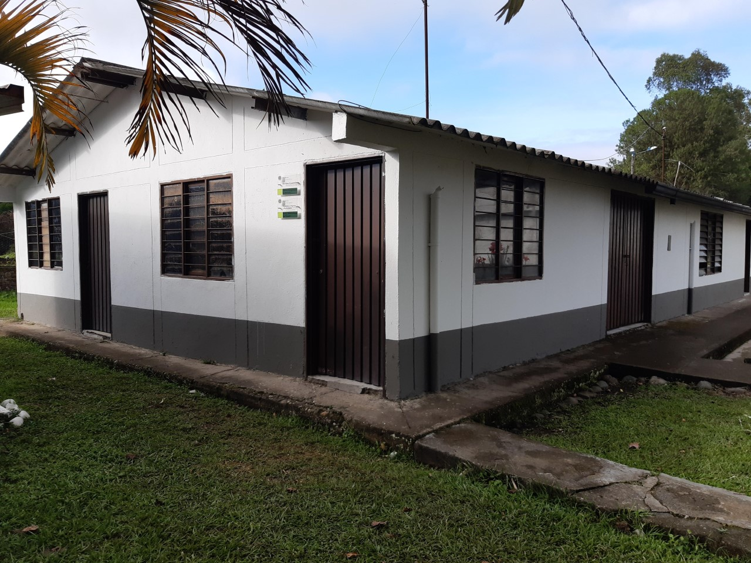
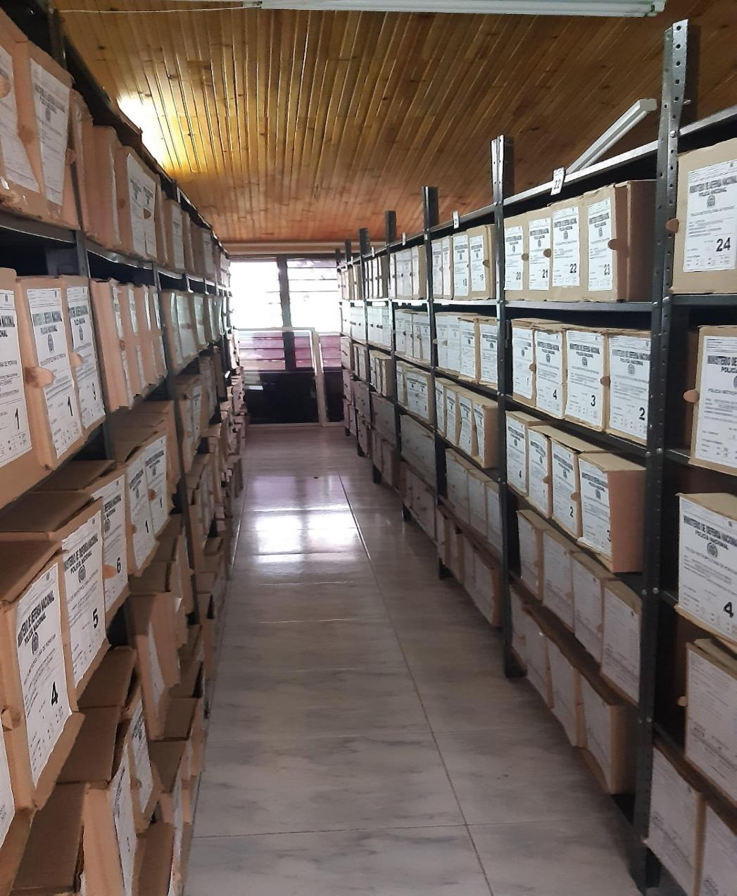
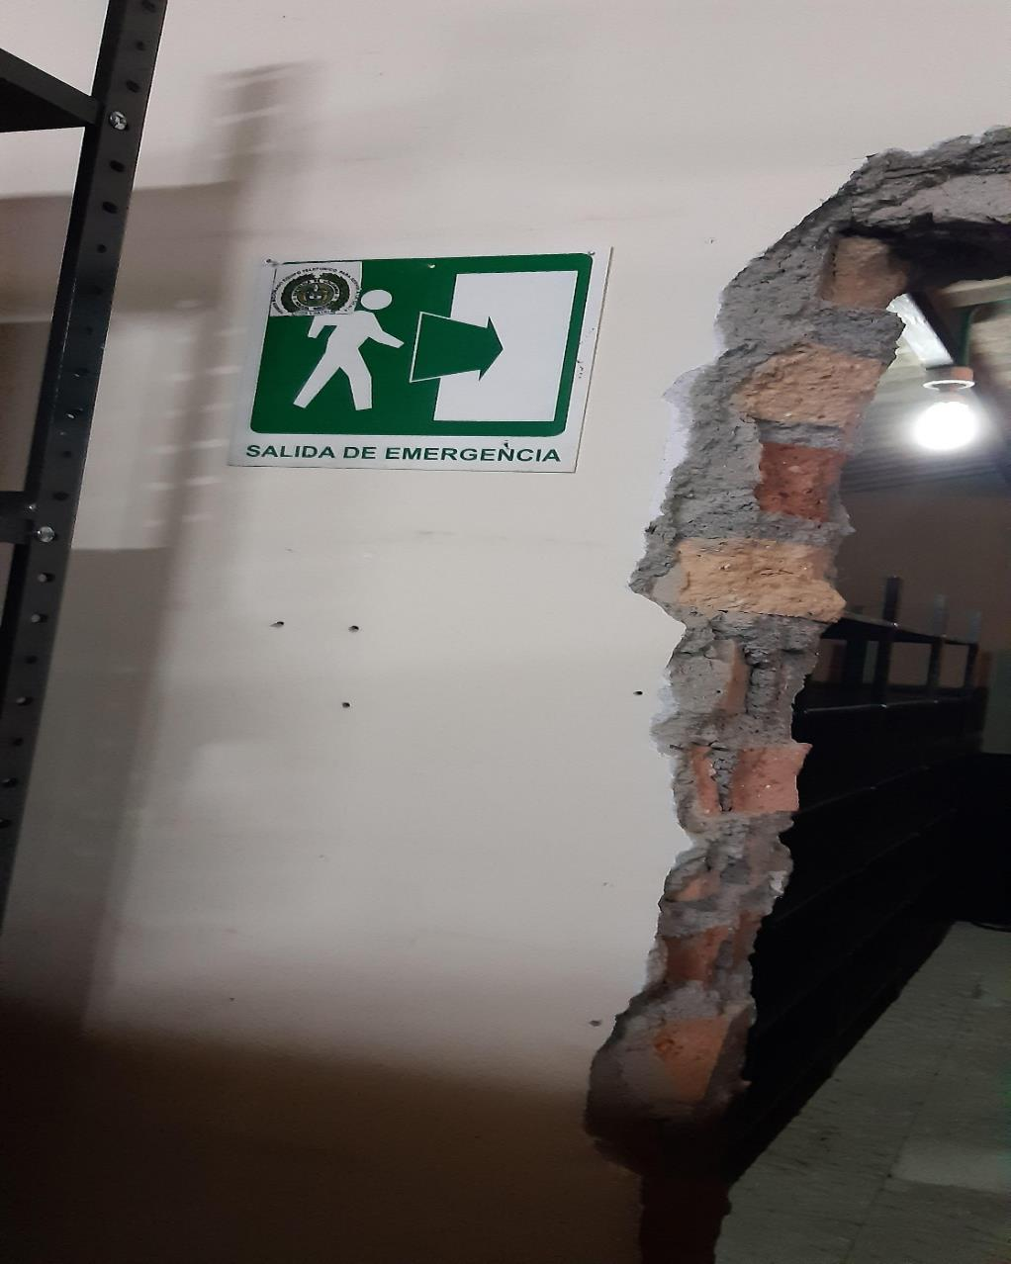
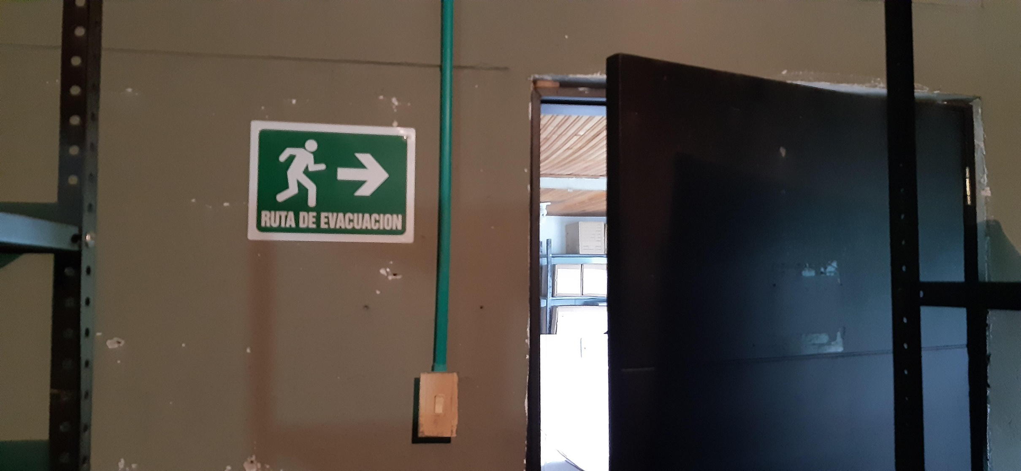

C. CARACTERÍSTICAS DE LA DOCUMENTACIÓN
IDENTIFICACIÓN DEL FONDO ACUMULDADO O DOCUMENTAL
UNIDAD POLICIAL |  |  |  |  |  |  | POLICIA METROPOLITANA DE POPAYAN |  |  |  | DEPENDENCIA PRODUCTORA: |  |  |  | GESTION DOCUMENTAL
ACERVO DOCUMENTAL
Fechas Extremas Acervo Documental |  |  |  |  |  | Cantidades de Unidades de Conservación Cajas |  | Cantidad Soporte Documental
Fecha Inicial |  | dia: | mes: | año: |  |  |  | Archivo de Gestión | Papel (carpetas) | Análogo | Digital | Planos | Libros | Videos | Fotografías |  | Cintas |  | Microfilmes |  | Magnéticos y ópticos |  | Pergaminos
fecha final |  | dia: | mes: | año:
Fecha Inicial |  |  |  |  |  | N/A |  | Archivo Central | Papel (carpetas) | Análogo | Digital | Planos | Libros | Videos | Fotografías |  | Cintas |  | Microfilmes |  | Magnéticos y ópticos |  | Pergaminos
fecha final
 |  |  |  |  |  |  |  | Archivo Intermedio | Papel (carpetas) | Análogo | Digital | Planos | Libros | Videos | Fotografías |  | Cintas |  | Microfilmes |  | Magnéticos y ópticos |  | Pergaminos
...
B. Inspección y mantenimiento de sistemas de almacenamiento e instalaciones físicas |  |  |  |  |  |  | Archivo Central |  |  | Actividades preventivas y correctivas que deben adelantarse sobre los espacios locativos (infraestructura), mobiliario y/o estantería, destinados para la custodia de los acervos documentales del archivo central de la Policía Metropolitana de Popayan, controlando de esta manera aquellos factores físicos o biológicos (humedad, hongos, grietas, estructurales) que puedan afectar la información de la Institución, |  |  | informe de actividades con fotografias enviadas al comando de la unidad |  |  | Trimestral |  |  |  |  | Se envió informe de actividades detallado con fotografias al comandante de la unidad de las acciones realizadas mediante informe de numero S-2019- 062495 -MEPOY del 29/11/2019
C. Saneamiento ambiental: desinfección, desratización y desinsectación |  |  |  |  |  |  | Archivo Central |  |  | Se establece un programa de saneamiento ambiental al interior del archivo central de la Policia Metropolitana de Popayan, que garantice, prevenga y proteja las áreas generales de trabajo y los espacios de almacenamiento de los documentos, del ataque de agentes biológicos que puedan representar un riesgo para la salud del personal y para la conservación de los activos de la Institución. |  |  | informe de actividades con fotografias enviadas al comando de la unidad |  |  | Semestral |  |  |  |  | Mediante Informe de actividades numero S-2019-051359-MEPOY del 25/09/2019 Se informo al comando de la unidad la fumigacion para el tercer trimestre, mediante comunicación oficial S-2019- 063344 -MEPOY de fecha 04/12/2019 se envio orden para dar cumplimiento a todas las unidades de limpieza a los archivos de gestion y se envio informe de actividades al comando S-2019- 066110-MEPOY del 21/12/2019
D. Monitoreo y control de condiciones ambientales |  |  |  |  |  |  | Archivo Central |  |  | Se evalua y controla el entorno climático y microclimático: luz, temperatura, humedad relativa, ventilación y contaminantes atmosféricos para proteger la documentación y adoptar medidas correctivas según los parámetros indicados en el programa. |  |  | informe de actividades con fotografias enviadas al comando de la unidad |  |  | Trimestral |  |  |  |  | Se envio la informacion al comandante de la unidad mediante comunicación oficial electronica S-2019- 065762-MEPOY del 19/12/2019
E. Almacenamiento y re-almacenamiento |  |  |  |  |  |  | Archivo Central |  |  | Garantizar la conservación documental durante la producción y manipulación de la misma, durante en todo el ciclo vital y así minimizar los deterioros o daños físicos en la documentación, mediante el desarrollo de buenas prácticas y el uso adecuado de las unidades de almacenamiento adquiridas con esta finalidad. |  |  | informe de actividades con fotografias enviadas al comando de la unidad |  |  | Semestral |  |  |  |  | Se realizo la actividad mediante acta 065 del 18 de Diciembre de 2019 y comunicación oficial S-2019- 065487/MEPOY del 18/12/2019 enviada al comandante de la unidad.
F. Prevención de emergencias y atención de desastres. |  |  |  |  |  |  | Archivo Central |  |  | Se crean estrategias y actividades controladas en el marco de la prevención, preparación y respuesta ante una situación de emergencia, por efecto de vandalismo, hurto, atentados, o desastres naturales o antropogénicos, con el fin de minimizar los impactos o efectos negativos sobre los documentos y/o información del archivo central de la Policía Metropolitana de Popayan, en el caso de presentarse cualquier situación de emergencia. |  |  | plan de emergencias |  |  | Anual |  |  |  |  | Se realizo informe de actividades enviado al comando de la unidad S-2019-065879-MEPOY del 20/12/2019 y al cual se le adjunta el acta de socializacion numero 067 del 19/12/2019 del numeral 6.7 programa de prevencion de emergencias y atencion de desastres de la guia 1GD-GU-0006 guia del sistema integrado de conservacion (SIC)
PLAN DE CONSERVACIÓN PREVENTIVA
Programa |  |  |  |  |  |  | Clase de Archivo |  |  | Actividad |  |  | Evidencia |  |  | periodicidad |  |  |  |  | Observaciones
A. Preservación digitla a largo plazo |  |  |  |  |  |  | Archivo Central |  |  | Se busca definir parámetros a tener en cuenta al interior de la Policía Metropolitana de Popayan, con el propósito de asegurar la preservación en el tiempo de la información digital o electrónica, independientemente de la forma o almacenamiento en el que se encuentre, manteniendo atributos y características de autenticidad, accesibilidad, integridad, confidencialidad, inalterabilidad, fiabilidad, interpretación, comprensión y disponibilidad, cumpliendo con el tratamiento de este tipo de información. |  |  | Se realizara una solicitud a la oficina de telematica |  |  | Anual |  |  |  |  | cuando se vea la necesidad o este en riesgo la informacion por obsolescencia y degradación del soporte físico, obsolescencia del formato del documento digital, obsolescencia del software
EVIDENCIA FOTOGRÁFICA
SE DEBERÁ ANEXAR FOTOGRAFÍAS QUE DEN CUANTA DE LAS CONDICIONES DE ORGANIZACIÓN, ADMINISTRACIÓN, CUSTODIA Y CONSERVACIÓN DE LOS ACERVOS DOCUMENTALES
Plan de conservación de preventiva
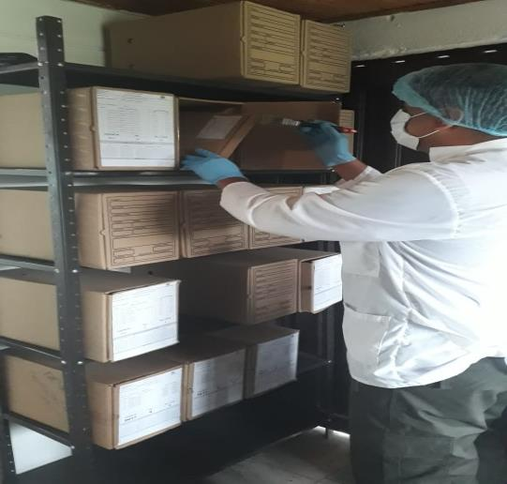
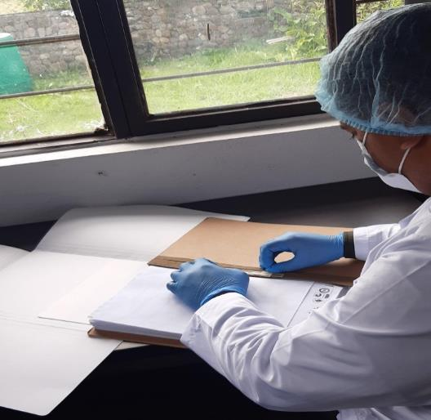
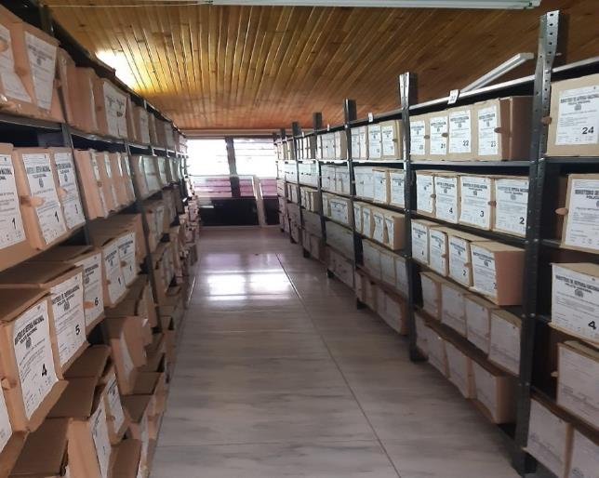
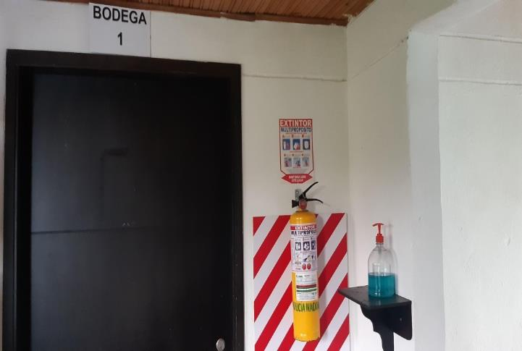
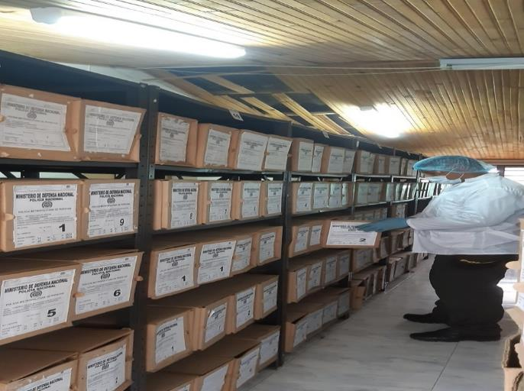
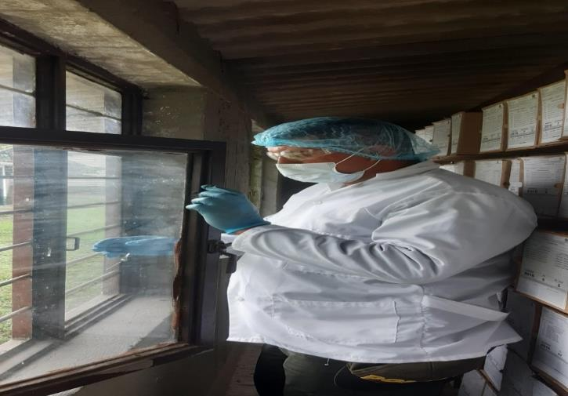
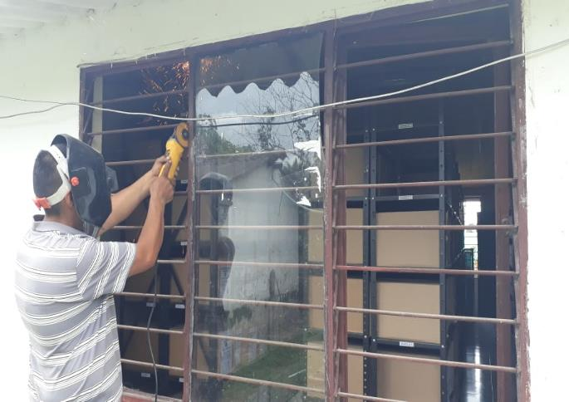

Fecha de Elaboración |  |  |  | 8 | 2 | 2021 |  | Fecha de Elaboración |  | 8 | 2 | 2021 |  |  |  | VISTO BUENO JEFE DE LA UNIDAD
Diagnostico Elaborado por: |  |  | SI. JULIAN ANDRES RODRIGUEZ GARCIA |  |  |  |  | Jefe Grupo de Gestión Documental |  | Sub Comisario JOSE ARTURO PAVAS QUIÑONES |  |  |  |  |  | Comandante de Unidad |  | Coronel BORIS ALBERTO ALBOR GONZALEZ
 |  |  |  | Grado Nombres y Apellidos |  |  |  |  |  | Grado Nombres y Apellidos |  |  |  |  |  |  | Grado Nombres y Apellidos

Firma |  |  |  |  |  |  |  | Firma |  |  |  |  |  |  |  |  | Firma

Hoja4
...
Cantidad | Accesorio | Cantidad | Accesorio | Cantidad
N/A | Termohigrómetros | N/A | Puestos de Trabajo | 3
1 | Equipos de Computo | 2 | Teléfonos | N/A
N/A | Escáneres | 1 | Unidades de Conservación (Cajas) | 924
N/A | Impresoras | N/A | Unidades de Conservación (Carpetas) | 5124
N/A | Fotocopiadoras | N/A | Equipos de Microfilmación | N/A
...
